BKS Bestellblatt Tür
Bestellblatt Nachrüstbeschlag BKS PROTECT Tür
Kdnr: |  |  |  |  |  | Ansprechpartner BKS PROTECT: |  |  |  | Franziska Schramm
Firma:
Straße: |  |  |  |  |  | Telefon: |  |  |  | +497156301705
Plz./ Ort: |  |  |  |  |  | E-Mail: |  |  |  | BKS.PROTECT@g-u.de
Ansprechp. |  |  | Tel.: |  |  | Fax: |  |  |  | +49715630177705
Bestellnr.: |  | Versandtermin:
Kommission:

Zum Beginn der Türnachrüstung sind die Voraussetzungen folgend der "BKS Analyseliste Beschlagtausch" zu prüfen. Insbesondere die erweiterten Vorgaben wenn es sich um einen Tausch nach DIN 18104-2 handelt. Die Bestellblatt Anleitung gibt Informationen zum Beschlag-Typ |  |  |  |  |  | Übersicht BKS-Nachrüstbeschlag
 |  |  |  |  |  | Typ Aut2 | SECURY X Aut2 |  |  | Komplettaustausch |  | DIN 18104-2
 |  |  |  |  |  | Typ MR 2 | SECURY X MR 2 |  |  | Komplettaustausch |  | DIN 18104-2
 |  |  |  |  |  | Typ SH 2 | SECURY X SH 2 |  |  | Komplettaustausch |  | DIN 18104-2
 |  |  |  |  |  | Typ SB 2 | SECURY X SB 2 |  |  | Komplettaustausch |  | erhöhte Sicherheit
 |  |  |  |  |  | Typ R 2 | SECURY X R 2 |  |  | Teilaustausch |  | Reparaturbeschlag

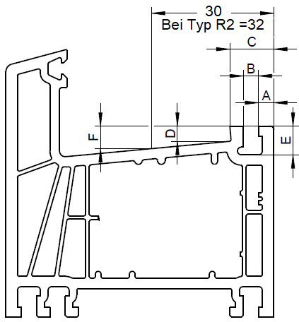
Kunststoff Tür |  |  |  | Maß "A" | mm | Holztür
Maßangabe auf 0,1 mm genau angeben |  |  |  | Maß "B" | mm | 4 mm Falzluft |  | 4mm Falzluft |  |  | Eurof. 20x8 | Eurofalz 24x8
 |  |  |  | Maß "C" | mm | Stulp 20; Stulp 24 |  | Stulp 16 |  |  | Stulp 16 | Stulp 16, 20, 24
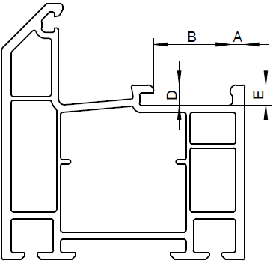
 |  |  |  | Maß "D" | mm | nach DIN 18104-2 |  | erhöhte Sicherheit
 |  |  |  | Maß "E" | mm
 |  |  |  | Maß "F" | mm

Schließplattentyp 1 | Schließplattentyp 2 |  |  | Falztiefe | ≥ 30
 |  |  |  |  | < 30

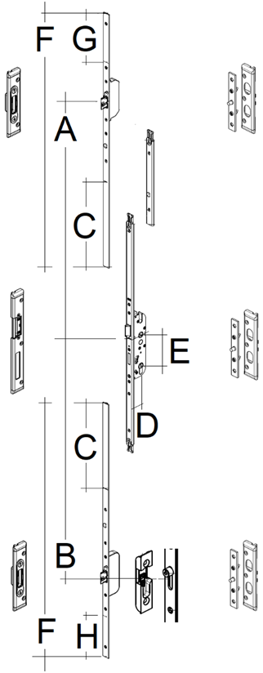
 |  |  |  | Typ |  |  |  |  | Zubehör Schutzbeschlag
 |  |  |  | auswählen |  |  |  |  | auswählen

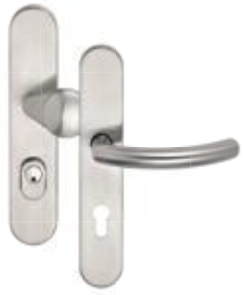
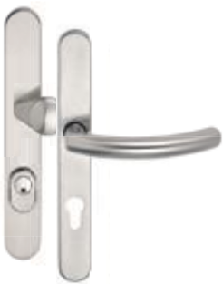
 |  |  |  | Falzluft
 |  |  |  | auswählen

 |  |  |  | Nutlage
 |  |  |  | auswählen

 |  |  |  | Dornmaß D
 |  |  |  | auswählen

 |  |  |  | Entfernung E
 |  |  |  | auswählen

 |  |  |  | Stulpbreite |  |  |  |  | Türdicke
 |  |  |  | auswählen |  |  |  |  |  |  |  | mm

 |  |  |  | Zubehör Zwischenstulp (Maß A) |  |  |  |  | Zubehör Befestigungsset
 |  |  |  | auswählen |  |  |  |  | auswählen

 |  |  |  | DIN Richtung |  |  |  |  | Zubehör Reduzierhülse*
 |  |  |  | DIN R |  |  |  |  | auswählen

 |  |  |  | Schließbleche Schließplatten |  |  |  |  | * = in der BKS Wechselgarnitur enthalten
 |  |  |  | auswählen

 |  |  |  | Position:
 |  |  |  | Türbezeichnung:
 |  |  |  | Stück:

 |  |  |  | Maß A = 580 mm bis 832 mm
 |  |  |  | Maß A = mit Zwischenstulp bis 1083 mm
 |  |  |  | Maß B = 568 bis 820
 |  |  |  | Maß C = Kürzungsbereich 252 mm
 |  |  |  | Maß D = Dornmaß
 |  |  |  | Maß E = Entfernung
 |  |  |  | Maß F = Gesammtlänge 750 mm
 |  |  |  | Maß G = Kürzbereich 145 mm
 |  |  |  | Maß H = Kürzbereich 125 mm

